setup
Fotografia do arranjo experimental

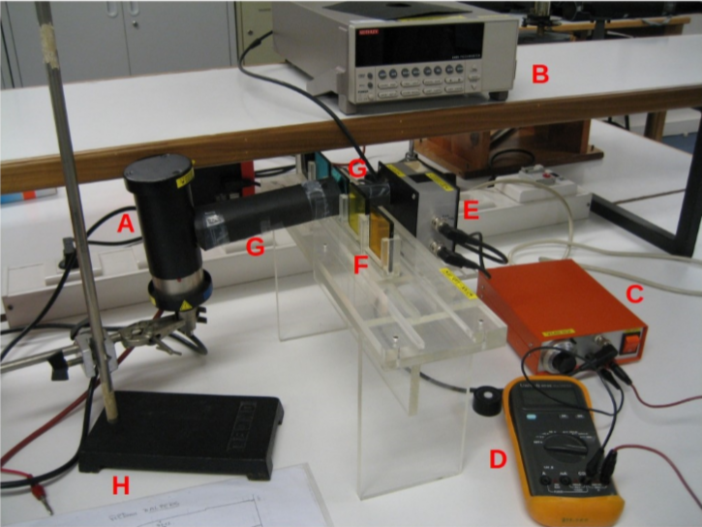
 | Legenda
 | A | Lâmpada de mercúrio
 | B | Picoamperímetro
 | C | Fonte de tensão
 | D | Voltímetro, montado em paralelo com a fonte de tensão
 | E | Fotocélula (válvula IP39 )
 | F | Filtros de interferência, num suporte de acrílico
 | G | Cilindro de cartolina negra, para evitar a entrada de luz exterior
 | H | Suporte da lâmpada

Nas páginas seguintes encontram tabelas com os valores da fotocorrente (medidos no picoamperímetro) para os vários valores da tensão (medidos com o voltímetro), para cada comprimento de onda selecionado.
Para alguns comprimentos de onda, repetem-se as medidas da fotocorrente colocando um ou dois filtros neutros à entrada da fotocélula. As transmitâncias dos filtros utilizados são indicadas no fundo das repectivas tabelas.
Os valores da tensão de corte medida para cada comprimento de onda estão na última página.

 |  |  | 50%*50%
 |  |  | 25%

365
Grafico da fotocorrente em função da tensão de corte λ=365 nm
Grafico da fotocorrente em função da tensão de corte λ=365 nm (Ampliado)
λ | 365 | nm

Tensão de corte (V) | Fotocorrrente (nA)
 |  | com filtro(s) neutro(s)*
-3.0 | -0.1204 | -0.0990 | -0.0181
-2.9 | -0.1195 | -0.0988 | -0.0175
-2.8 | -0.1182 | -0.0982 | -0.0170
-2.7 | -0.1171 | -0.0968 | -0.0162
-2.6 | -0.1142 | -0.0948 | -0.01648
-2.5 | -0.1103 | -0.0910 | -0.01583
-2.4 | -0.1022 | -0.0834 | -0.01486
-2.3 | -0.0873 | -0.0738 | -0.01196
-2.2 | -0.0682 | -0.0556 | -0.0088
-2.1 | -0.0352 | -0.0304 | -0.00429
-2.0 | 0.0135 | 0.009 | 0.00416
-1.9 | 0.0842 | 0.065 | 0.01802
-1.8 | 0.2054 | 0.157 | 0.0343
-1.7 | 0.4280 | 0.302 | 0.0601
-1.6 | 0.7476 | 0.565 | 0.0972
-1.5 | 1.2939 | 0.985 | 0.16379
-1.4 | 2.0820 | 1.634 | 0.2651
-1.3 | 3.2524 | 2.559 | 0.4238
-1.2 | 4.845 | 3.797 | 0.63402
-1.1 | 6.774 | 5.428 | 0.92344
-1.0 | 9.309 | 7.409 | 1.305
-0.9 | 12.734 | 10.0925 | 1.801
-0.8 | 16.790 | 13.4612 | 2.3742
-0.7 | 21.840 | 17.234 | 3.0802
-0.6 | 27.882 | 22.188 | 3.964
-0.5 | 35.437 | 27.971 | 5.0777
-0.4 | 44.290 | 34.763 | 6.3269
-0.3 | 54.210 | 43.299 | 7.7902
-0.2 | 66.140 | 52.686 | 9.4486
-0.1 | 78.515 | 62.864 | 11.2523
0.0 | 92.640 | 72.816 | 13.2498
transmitâncias: | 100% | 78.8% | 12.6%

405
Grafico da fotocorrente em função da tensão de corte λ=405 nm
λ | 405 | nm

Tensão de corte (V) | Fotocorrrente (nA)

-2.5 | -0.0182
-2.4 | -0.0181
-2.3 | -0.0180
-2.2 | -0.0175
-2.1 | -0.0172
-2.0 | -0.0161
-1.9 | -0.0137
-1.8 | -0.0092
-1.7 | -0.0017
-1.6 | 0.0108
-1.5 | 0.0347
-1.4 | 0.0651
-1.3 | 0.1268
-1.2 | 0.2480
-1.1 | 0.44114
-1.0 | 0.7624
-0.9 | 1.2063
-0.8 | 1.8094
-0.7 | 2.6815
-0.6 | 3.8962
-0.5 | 5.303
-0.4 | 7.265
-0.3 | 9.605
-0.2 | 12.153
-0.1 | 15.112
0.0 | 18.044
transmitâncias: | 100%

436
Grafico da fotocorrente em função da tensão de corte para λ=436 nm
Grafico da fotocorrente em função da tensão de corte para λ=436 nm
λ | 436 | nm

Tensão de corte (V) | Fotocorrrente (nA)
 | s/ filtro(s) | com filtro(s) neutro(s)
-2.5 | -0.0772 | -0.0384 | -0.0475 | -0.0100
-2.4 | -0.077 | -0.0382 | -0.047 | -0.0100
-2.3 | -0.0769 | -0.038 | -0.0472 | -0.0101
-2.2 | -0.0769 | -0.0381 | -0.0468 | -0.0098
-2.1 | -0.0767 | -0.038 | -0.0463 | -0.0097
-2.0 | -0.076 | -0.0378 | -0.0460 | -0.0098
-1.9 | -0.0742 | -0.0374 | -0.0453 | -0.0097
-1.8 | -0.0703 | -0.036 | -0.0438 | -0.0091
-1.7 | -0.0628 | -0.0332 | -0.0398 | -0.0086
-1.6 | -0.0483 | -0.027 | -0.0309 | -0.0071
-1.5 | -0.0215 | -0.0117 | -0.0129 | -0.0042
-1.4 | 0.0277 | 0.0099 | 0.0215 | 0.0062
-1.3 | 0.1218 | 0.0538 | 0.0786 | 0.0240
-1.2 | 0.3246 | 0.1389 | 0.1937 | 0.0516
-1.1 | 0.7724 | 0.3587 | 0.4386 | 0.1036
-1.0 | 1.6480 | 0.7424 | 0.9045 | 0.2067
-0.9 | 3.1856 | 1.5425 | 1.763 | 0.4011
-0.8 | 5.7422 | 2.9026 | 3.186 | 0.7331
-0.7 | 9.860 | 4.9017 | 5.553 | 1.2734
-0.6 | 16.292 | 8.1115 | 9.451 | 2.1397
-0.5 | 24.630 | 12.108 | 14.743 | 3.2755
Transmitância: | 100% | 48.6% | 51.2% | 12.6%

546
λ | 546 | nm

Tensão de corte (V) | Fotocorrrente (nA)

Grafico da fotocorrente em função da tensão de corte λ= 546 nm
-2.0 | -0.0312
-1.9 | -0.0317
-1.8 | -0.0322
-1.7 | -0.0327
-1.6 | -0.0325
-1.5 | -0.0322
-1.4 | -0.0320
-1.3 | -0.0317
-1.2 | -0.0311
-1.1 | -0.0287
-1.0 | -0.0210
-0.9 | 0.0027
-0.8 | 0.0742
-0.7 | 0.3427
-0.6 | 1.3444
-0.5 | 4.3674
-0.4 | 11.8784
-0.3 | 27.0213
-0.2 | 46.3438
transmitâncias: | 100%

579
Grafico da fotocorrente em função da tensão de corte λ=579nm
Grafico da fotocorrente em função da tensão de corte λ=579nm (Ampliado)
λ | 579 | nm

Tensão de corte (V) | Fotocorrrente (nA)
 | s/ filtro(s) | filtros neutros*
-2.0 | -0.0153 | -0.011
-1.9 | -0.0152 | -0.011
-1.8 | -0.0153 | -0.0106
-1.7 | -0.0154 | -0.0108
-1.6 | -0.0151 | -0.0109
-1.5 | -0.0151 | -0.011
-1.4 | -0.015 | -0.011
-1.3 | -0.0149 | -0.0112
-1.2 | -0.0154 | -0.0109
-1.1 | -0.0151 | -0.0107
-1.0 | -0.0145 | -0.0102
-0.9 | -0.0118 | -0.0087
-0.8 | -0.0029 | -0.0013
-0.7 | 0.0275 | 0.0201
-0.6 | 0.1693 | 0.1135
-0.5 | 0.7754 | 0.524
-0.4 | 2.6840 | 1.838
-0.3 | 7.0494 | 4.826
-0.2 | 14.513 | 9.896
-0.1 | 23.814 | 16.67
0.0 | 33.871 | 23.71
transmitâncias: | 100% | 63.1%

Vcorte
Grafico da tensão de corte em função da frequencia
λ (nm) | ν (Hz) | V (Tensão de corte) (V) |  | Incerteza Vc | Ecmax (eV) |  | velocidade da luz no vazio |  |  | е (Carga do eletrão) (C) |  | ν(Hz) | h (Constante de plank) (J*s)
365 | 8.2134E+14 | 2.034 | ± | 0.004 | 3.25E-19 |  | c (m/s) | 2.9979E+08 |  | 1.60E-19 |  | 3.3E+14 | 6.6E-34
405 | 7.4022E+14 | 1.708 | ± | 0.004 | 2.73E-19 |  |  |  |  |  |  | λ (max) (nm) | 𝜙 ("Função de trabalho") (J)
436 | 6.8759E+14 | 1.449 | ± | 0.003 | 2.32E-19 |  |  |  |  |  |  | 909 | 2.18E-19
546 | 5.4907E+14 | 0.907 | ± | 0.003 | 1.45E-19 |  |  |  |  |  |  | σ(m) | σ(b)
579 | 5.1777E+14 | 0.782 | ± | 0.003 | 1.25E-19 |  |  |  |  |  |  | 7E-17 | 0.05
 |  |  |  |  |  |  |  |  |  |  |  | σ(h) (J*s) | σ(φ) (J)
 |  |  |  |  |  |  |  |  |  |  |  | 1E-35 | 8E-21
SUMÁRIO DOS RESULTADOS |  |  |  |  |  |  |  |  |  |  |  | σ(λ(max)) (nm) | σ(𝜈(min)) (Hz)
$\text{E}\text{c}\left(ν\right)=h\text{ν}\text{−}φ={eV}_{c}$
 |  |  |  |  |  |  |  |  |  |  |  | 37 | 1E+13
Estatística de regressão
$V_{c}\left(ν\right)=\frac{h}{e}ν$ -$\frac{φ}{e}$
R múltiplo | 0.99952703537
Quadrado de R | 0.99905429444
Quadrado de R ajustado | 0.99873905926
Erro-padrão | 0.018792270747
Observações | 5

ANOVA
 | gl | SQ | MQ | F | F de significância
Regressão | 1 | 1.1192134637 | 1.1192134637 | 3169.2347133 | 1.2346561827E-05
Residual | 3 | 0.0010594483195 | 0.00035314943983
Total | 4 | 1.120272912

 | Coeficientes | Erro-padrão | Stat t | valor P | 95% inferior | 95% superior | Inferior 95,0% | Superior 95,0% | Inferior 95,0% | Superior 95,0% | Superior 95,0%
Interceptar | -1.3609732901 | 0.049339317742 | -27.583950333 | 0.00010458041206 | -1.5179930195 | -1.2039535606 | -1.5179930195 | -1.2039535606 | -1.5175603382 | -1.2070698092 | -1.2039535606
Variável X 1 | 4.1269872195E-15 | 7.3308768148E-17 | 56.295956456 | 1.2346561827E-05 | 3.8936860012E-15 | 4.3602884378E-15 | 3.8936860012E-15 | 4.3602884378E-15 | 3.8982854016E-15 | 4.3596148087E-15 | 4.3602884378E-15

